Sheet1
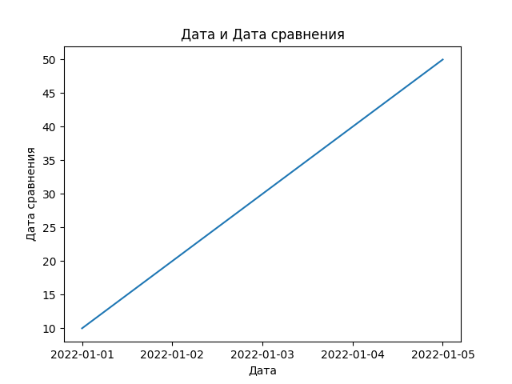
Дата | Дата сравнения
2022-01-01 | 10
2022-01-02 | 20
2022-01-03 | 30
2022-01-04 | 40
2022-01-05 | 50

